상품제안서
롱핸디 멀티경량 미니 마사지건 | 상품코드: S38432

 |  |  |  |  |  |  | 02-713-8555 | www.synergygift.co.kr
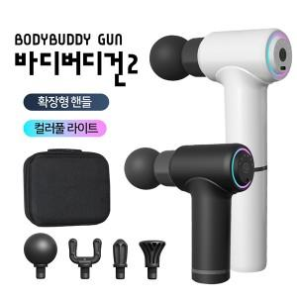

【상세/제작정보】 | 핸들확장,손쉬운핸들링,근육피로와 통증완화, 오래가는지속력<br>

【인쇄/포장옵션】 | 레이저, 칼라필름 / 포장지포장

【공급단가】 | 수량 | 50~ | 100~ | 500~ | 1,000~ | 2,000~
*VAT별도 | 단가 | 16,250원 | 16,000원 | 15,620원 | 15,000원 | 14,370원

【상품 URL】 | https://www.synergygift.co.kr:443/src/goods_detail.php?gdno=38432

